Number of climate declarations
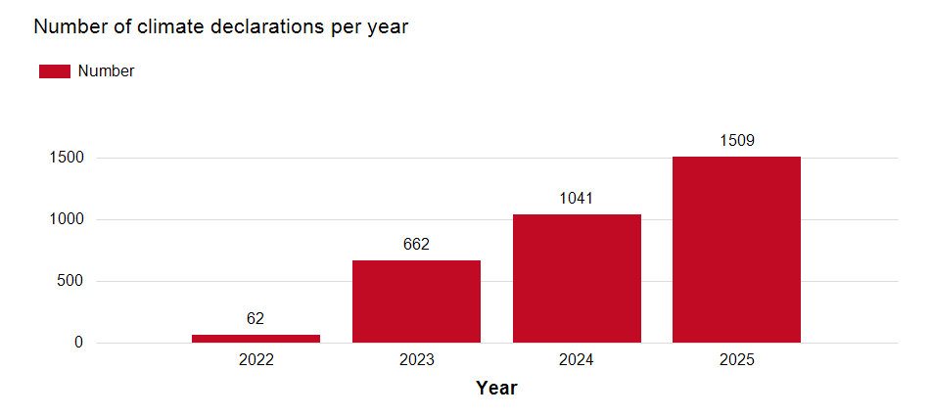
Number of climate declarations per year registered with Boverket, 2022–2025. Source: Boverket’s Climate Declaration Register and register of supervisory cases. Illustration: Boverket
Year | Number of climate declarations
2022 | 62
2023 | 662
2024 | 1,041
2025 | 1,509
Total | 3,274

Declarations per county
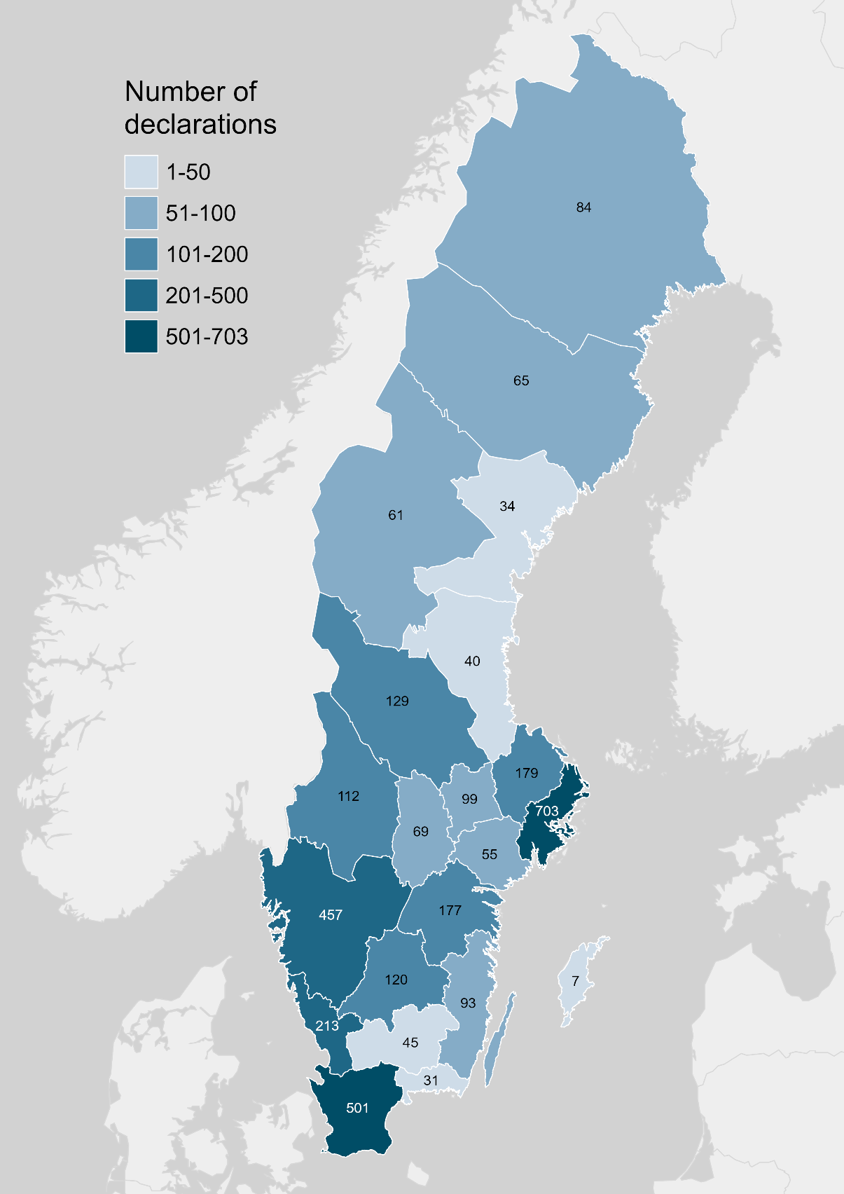
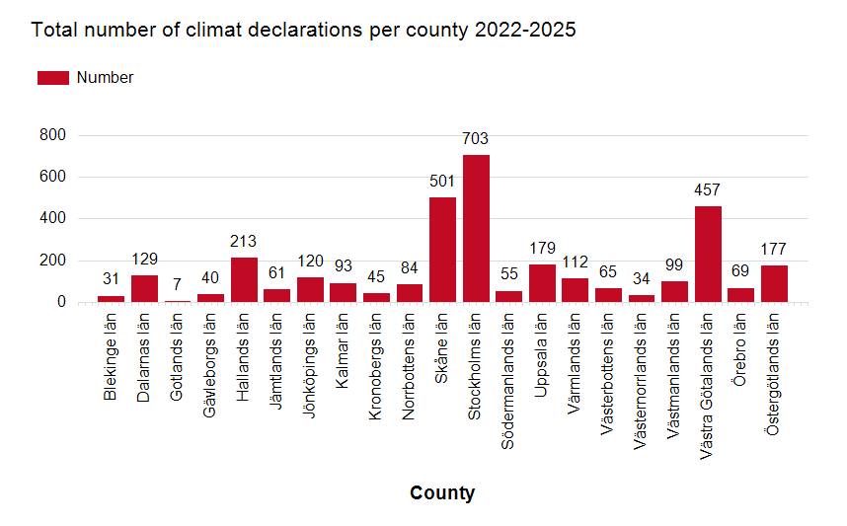
Number of climate declarations per county registered with Boverket 2022–2025. Source: Boverket’s Climate Declaration Register and register of supervisory cases. Illustration: Boverket
County | Number of climate declarations
Blekinge län | 31
Dalarnas län | 129
Gotlands län | 7
Gävleborgs län | 40
Hallands län | 213
Jämtlands län | 61
Jönköpings län | 120
Kalmar län | 93
Kronobergs län | 45
Norrbottens län | 84
Skåne län | 501
Stockholms län | 703
Södermanlands län | 55
Uppsala län | 179
Värmlands län | 112
Västerbottens län | 65
Västernorrlands län | 34
Västmanlands län | 99
Västra Götalands län | 457
Örebro län | 69
Östergötlands län | 177
Total | 3,274

Declarations per building type
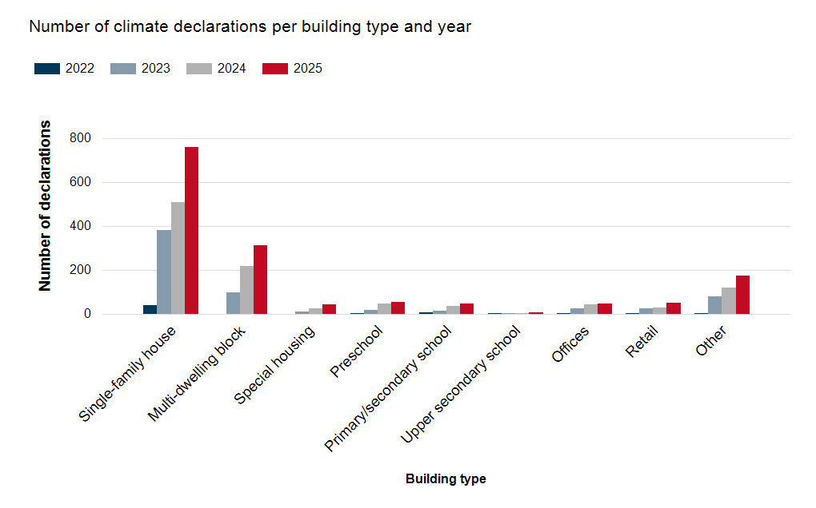
Number of climate declarations per building type registered with Boverket 2022–2025. Source: Boverket’s Climate Declaration Register and register of supervisory cases. Illustration: Boverket
Building type | 2022 | 2023 | 2024 | 2025
Single-family house | 43 | 382 | 510 | 760
Multi-dwelling block | 0 | 98 | 219 | 313
Special housing | 0 | 12 | 25 | 46
Preschool | 3 | 21 | 50 | 56
Primary/secondary school | 8 | 15 | 37 | 49
Upper secondary school | 1 | 2 | 5 | 7
Offices | 3 | 25 | 44 | 49
Retail | 1 | 27 | 29 | 54
Other | 3 | 80 | 122 | 175
Total | 62 | 662 | 1,041 | 1509

Median kg CO2em2 GFA
Median climate impact in kg CO2e/m2 GFA for climate declarations registered with Boverket 2022–2025. Source: Boverket’s Climate Declaration Register and register of supervisory cases. Illustration: Boverket
Building type | Median kg CO2e/m2 GFA 2022 | Median kg CO2e/m2 GFA 2023 | Median kg CO2e/m2 GFA 2024 | Median kg CO2e/m2 GFA 2025
Single-family house | 156 | 150 | 158 | 163
Multi-dwelling block | 0 | 172 | 216 | 234
Special housing | 0 | 197 | 235 | 241
Preschool | 54 | 199 | 234 | 214
Primary/secondary school | 12 | 82 | 206 | 234
Upper secondary school | 166 | 320 | 303 | 326
Offices | 92 | 246 | 276 | 244
Retail | 229 | 287 | 261 | 266
Other | 44 | 223 | 262 | 231

